ユーザ招待
Toast will be displayed here after submitting, when both success and failure.
ref.)password change
Get Dropdown list options throwing API AM0105.
v1/companies/{companyId}/roles.json
ユーザ設定

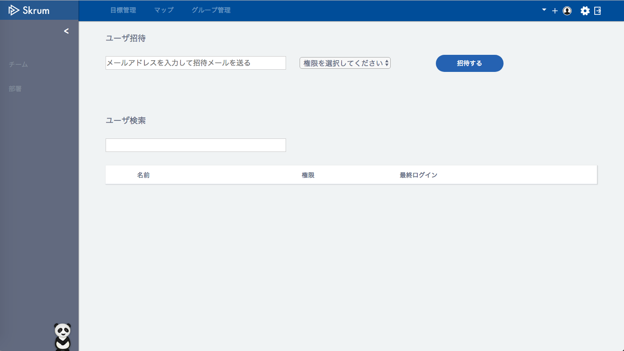

Validation error message is shown around here with red characters.

Use API AM0101 in throwing API.
ex.)
v1/invite.json
METHOD: POST
[Request Json Schema]
{
"emailAddress": "sampleadditionaluser@skrum.jp",
"roleAssignmentId": 8
}
"roleAssignmentId" = the id which is selected in the dropdown list.

ユーザ検索
ユーザ検索
Async Search.
Use API AM0102.
ex.)
v1/users/pagesearch.json?q=田&p=1
"p" = page

Default is the state that everything is searched.

田
検索結果 32件

田澤 尚治
スーパー管理者
2017-07-14 22:10:32

田代 まさし
管理者
2017-07-14 22:10:32

田所 健二
管理者
2017-07-14 22:10:32

田中 祐介
管理者
2017-07-14 22:10:32

田中 健介
一般
2017-07-14 22:10:32

田川 誠
一般
2017-07-14 22:10:32

田
田澤 尚治
田代 まさし
田所 健二
田中 祐介
田中 健介
田川 誠
スーパー管理者
管理者
管理者
管理者
一般
一般
2017-07-14 22:10:32
2017-07-14 22:10:32
2017-07-14 22:10:32
2017-07-14 22:10:32
2017-07-14 22:10:32
2017-07-14 22:10:32
検索結果 32件

This menu icons won't be showed when the login user is "一般ユーザ".

Popup menu will come up when you click the menu icon.

パスワードリセット
ユーザ権限変更
ユーザ削除

